99
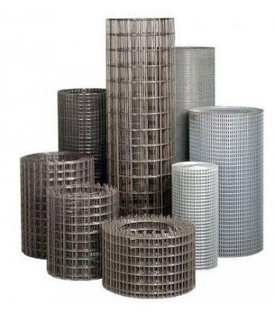
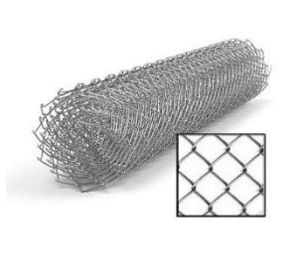
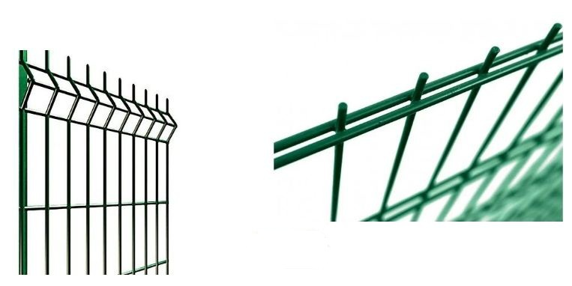
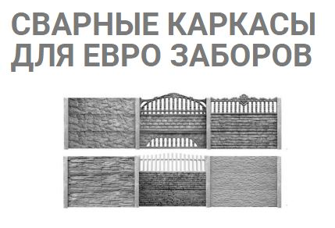
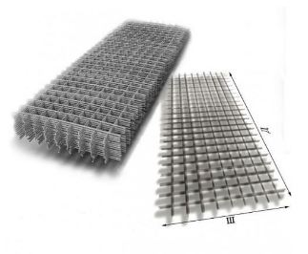
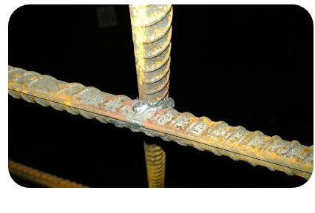
 |  |  |  |  |  |  |  |  |  | г.Харьков Ул.Енакиевская 8
 |  |  |  |  |  |  |  |  |  | Тел/моб. 067-577-52-84
 |  |  |  |  |  |  |  |  |  | Тел/факс 057 757-18-56
 |  |  |  |  |  |  |  |  |  | e-mail:ruslan.slpv@ukr.net
 |  |  |  |  |  |  |  |  |  | https://ochagh.com.ua/
 |  |  |  |  |  |  |  |  |  | С Ув. Руслан Иванович

Наименование продукции | Код УКТ ВЭД | наименование | размер ячейки. Мм | кол-во прутков | Ø диаметр проволоки Мм | размер секции мм. | площадь секции М² | Цена при покупке до 20000 грн | Цена При покупке от 20000 грн | Диллер
 |  | сетка кладочная ВР | 50х50 | 5*28 | Ø 2,35 | 2000х380 | 0.76 |  |  | 18.95
 |  |  |  | Сетка Кладочная ЭкономТ.У
 |  | Сетка кладочная ВР | 65х65 | 5*28 | Ø 2,35 | 2000х380 | 0.76 | 18.7 | 17.9 | 16.3
Сетка кладочная ЭКОНОМ (Т.У) сетка из проволоки ВР 1 ГОСТ 6727-80 | сетка сварная черная -7314 | Сетка кладочная ВР | 110Х110 | 4*18 | Ø 2,35 | 2000х380 | 0.76 | 12.8 | 12.2 | 11.1
 |  | Сетка кладочная ВР | 65х65 | 7*28 | Ø 2,35 | 2000х500 | 1.0 | 25.4 | 24.3 | 22.1
 |  | Сетка кладочная ВР | 110Х110 | 4*16 | Ø 2,35 | 2000х500 | 1.0 | 14.5 | 13.9 | 12.6
 |  | Сетка кладочная ВР | 170Х170 | 4*13 | Ø 2,35 | 2000х500 | 1.0 | 12.7 | 12.1 | 11.0
 |  | Сетка кладочная ВР | 65х65 | 14*28 | Ø 2,35 | 2000х1000 | 2.0 | 50.7 | 48.5 | 44.1
 |  | Сетка кладочная ВР | 110Х110 | 8*16 | Ø 2,35 | 2000х1000 | 2.0 | 29.0 | 27.7 | 25.2
 |  | Сетка кладочная ВР | 170Х170 | 6*12 | Ø 2,35 | 2000х1000 | 2.0 | 21.7 | 20.8 | 18.9
 |  | Сетка кладочная ВР | 65х65 | 5*28 | Ø 3,6 | 2000х380 | 0.76 | 39.9 | 38.2 | 34.7
 |  | Сетка кладочная ВР | 110Х110 | 4*18 | Ø 3,6 | 2000х380 | 0.76 | 27.2 | 26.0 | 23.7
 |  | Сетка кладочная ВР | 65х65 | 7*28 | Ø 3,6 | 2000х500 | 1.0 | 54.1 | 51.7 | 47.0
 |  | Сетка кладочная ВР | 110Х110 | 4*16 | Ø 3,6 | 2000х500 | 1.0 | 30.9 | 29.6 | 26.9
 |  | Сетка кладочная ВР | 170Х170 | 4*13 | Ø 3,6 | 2000х500 | 1.0 | 27.0 | 25.9 | 23.5
 |  | Сетка кладочная ВР | 65х65 | 14*28 | Ø 3,6 | 2000х1000 | 2.0 | 108.2 | 103.5 | 94.1
 |  | Сетка кладочная ВР | 110Х110 | 8*16 | Ø 3,6 | 2000х1000 | 2.0 | 61.8 | 59.1 | 53.8
 |  | Сетка кладочная ВР | 170Х170 | 6*12 | Ø 3,6 | 2000х1000 | 2.0 | 46.4 | 44.4 | 40.3
 |  | Сетка кладочная ВР | 65х65 | 7*28 | Ø 4,6 | 2000х500 | 1.0 | 86.1 | 82.4 | 74.9
 |  | Сетка кладочная ВР | 110Х110 | 4*18 | Ø 4,6 | 2000х500 | 1.0 | 49.2 | 47.1 | 42.8
 |  | Сетка кладочная ВР | 170Х170 | 4*13 | Ø 4,6 | 2000х500 | 1.0 | 43.1 | 41.2 | 37.5
 |  | Сетка кладочная ВР | 65х65 | 14*28 | Ø 4,6 | 2000х1000 | 2.0 | 172.3 | 164.8 | 149.8
 |  | Сетка кладочная ВР | 110Х110 | 8*16 | Ø 4,6 | 2000х1000 | 2.0 | 98.4 | 94.2 | 85.6
 |  | Сетка кладочная ВР | 170Х170 | 6*12 | Ø 4,6 | 2000х1000 | 2.0 | 73.8 | 70.6 | 64.2
 |  | Сетка кладочная ВР | 110Х110 | 8*16 | Ø 5,6 | 2000х1000 | 2.0 | 147.1 | 140.7 | 127.9
 |  | Сетка кладочная ВР | 170Х170 | 6*12 | Ø 5,6 | 2000х1000 | 2.0 | 110.3 | 105.5 | 95.9
 |  | сетка ГОСТ 5781-82 | Под заказ | Арматура | Ø 6-14 | 2000х6000 | т.
 |  | сетка ГОСТ 5781-82 | Под заказ | Арматура | Ø 6-14 | 2000х6000 | т.
 |  | сетка ГОСТ 5781-82 | Под заказ | Арматура | Ø 6-14 | 2000х6000 | т.
 |  | сетка ГОСТ 5781-82 | Под заказ | Арматура | Ø 6-14 | 2000х6000 | т.
 |  | проволока ВР | (от0.25 до 6м/п) |  | Ø 2,35 | 1 М/П
 |  | проволока ВР | (от0.25 до 6м/п) |  | Ø 3,6 | 1 М/П
 |  | проволока ВР | (от0.25 до 6м/п) |  | Ø 4,6 | 1 М/П
 |  | еврозабор (сетка ) |  |  | Ø 3,6 | 1,97м.
 |  | еврозабор (сетка ) |  |  | Ø 2,35 ус. | 1,97м
 |  |  | Сетка Кладочная Эконом +
 |  | наименование | размер ячейки. Мм |  | диаметр проволоки Мм | размер секции мм. | площадь секции М²
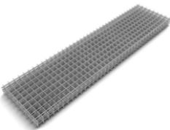 Сетка кладочная Супер ЭКОНОМ (Т.У) сетка из проволоки ВР 1 ГОСТ 6727-80 | сетка сварная черная -7314 | сетка кладочная ВР | 70х70 | 5*25 | Ø 2,2 | 2000х380 | 0.76 | 15.8 | 15.1 | 13.7
 |  | сетка кладочная ВР | 70х70 | 6*25 | Ø 2,2 | 2000х500 | 1 | 19.9 | 19.0 | 17.3
 |  | сетка кладочная ВР | 120х120 | 4*15 | Ø 2,2 | 2000х500 | 1 | 12.6 | 12.0 | 10.9
 |  | сетка кладочная ВР | 70х70 | 12*25 | Ø 2,2 | 2000х1000 | 2 | 39.7 | 38.0 | 34.5
 |  | сетка кладочная ВР | 100х100 | 7*15 | Ø 2,2 | 2000х1000 | 2 | 23.5 | 22.5 | 20.4
 |  | сетка кладочная ВР | 170х170 | 6*11 | Ø 2,2 | 2000х1000 | 2 | 18.6 | 17.8 | 16.2
 |  | сетка кладочная ВР | 70х70 | 5*25 | Ø 3,5 | 2000х380 | 0.76 | 38.6 | 36.9 | 33.5
 |  | сетка кладочная ВР | 70х70 | 6*25 | Ø 3,5 | 2000х500 | 1 | 48.5 | 46.4 | 42.1
 |  | сетка кладочная ВР | 120х120 | 4*15 | Ø 3,5 | 2000х500 | 1 | 30.7 | 29.3 | 26.7
 |  | сетка кладочная ВР | 70х70 | 12*25 | Ø 3,5 | 2000х1000 | 2 | 96.9 | 92.7 | 84.3
 |  | сетка кладочная ВР | 120Х120 | 7*15 | Ø 3,5 | 2000х1000 | 2 | 57.4 | 54.9 | 49.9
 |  | сетка кладочная ВР | 170Х170 | 6*11 | Ø 3,5 | 2000х1000 | 2 | 44.4 | 42.4 | 38.6
 |  | сетка кладочная ВР | 70х70 | 5*25 | Ø 4,3 | 2000х380 | 0.76 | 60.0 | 57.4 | 52.2
 |  | сетка кладочная ВР | 70х70 | 6*25 | Ø 4,3 | 2000х500 | 1 | 75.4 | 72.1 | 65.6
 |  | сетка кладочная ВР | 120Х120 | 4*15 | Ø 4,3 | 2000х500 | 1 | 47.7 | 45.6 | 41.5
 |  | сетка кладочная ВР | 70х70 | 12*25 | Ø 4,3 | 2000х1000 | 2 | 150.8 | 144.2 | 131.1
 |  | сетка кладочная ВР | 120Х120 | 7*15 | Ø 4,3 | 2000х1000 | 2 | 89.2 | 85.4 | 77.6
 |  | сетка кладочная ВР | 170Х170 | 6*11 | Ø 4,3 | 2000х1000 | 2 | 69.1 | 66.1 | 60.1
 |  | сетка кладочная ВР | Под заказ |  | Ø 6-14 | 2000х6000 | т. |  |  | уточняйте
 |  | сетка ГОСТ 5781-82 | Под заказ |  | Ø 6-14 | 2000х6000 | т. |  |  | уточняйте
 |  | сетка ГОСТ 5781-82 | Под заказ |  | Ø 6-14 | 2000х6000 | т. |  |  | уточняйте
 |  | сетка ГОСТ 5781-82 | Под заказ |  | Ø 6-14 | 2000х6000 | т. |  |  | уточняйте
Сетка кладочная ГОСТ сетка из проволоки ВР 1 ГОСТ 6727-80 |  |  |  | Сетка кладочная ГОСТ
 |  | сетка кладочная ВР | 50х50 | 36х7 | Ø 3 | 380х2000 | 0.76 | 38.0 | 36.3 | 33.0
 |  | сетка кладочная ВР | 100х100 | 18х4 | Ø 3 | 380х2000 | 0.76 | 20.4 | 19.5 | 17.7
 |  | сетка кладочная ВР | 50х50 | 36х9 | Ø 3 | 500х2000 | 1 | 49.4 | 47.3 | 43.0
 |  | сетка кладочная ВР | 100х100 | 20х5 | Ø 3 | 500х2000 | 1 | 27.4 | 26.3 | 23.9
 |  | сетка кладочная ВР | 150х150 | 14х4 | Ø 3 | 500х2000 | 1 | 20.6 | 19.7 | 17.9
 |  | сетка кладочная ВР | 50х50 | 36х18 | Ø 3 | 1000х2000 | 2 | 98.8 | 94.5 | 85.9
 |  | сетка кладочная ВР | 100х100 | 18х9 | Ø 3 | 1000х2000 | 2 | 49.4 | 47.3 | 43.0
 |  | сетка кладочная ВР | 150х150 | 13х7 | Ø 3 | 1000х2000 | 2 | 37.1 | 35.5 | 32.2
 |  | сетка кладочная ВР | 200х200 | 10х5 | Ø 3 | 1000х2000 | 2 | 27.4 | 26.3 | 23.9
 |  | сетка кладочная ВР | 50х50 | 36х7 | Ø 4 | 380х2000 | 0.76 | 64.6 | 61.8 | 56.2
 |  | сетка кладочная ВР | 100х100 | 18х4 | Ø 4 | 380х2000 | 0.76 | 34.7 | 33.1 | 30.1
 |  | сетка кладочная ВР | 50х50 | 36х9 | Ø 4 | 500х2000 | 1 | 84.0 | 80.4 | 73.1
 |  | сетка кладочная ВР | 100х100 | 20х5 | Ø 4 | 500х2000 | 1 | 46.7 | 44.6 | 40.6
 |  | сетка кладочная ВР | 150х150 | 14х4 | Ø 4 | 500х2000 | 1 | 35.0 | 33.5 | 30.4
 |  | сетка кладочная ВР | 50х50 | 36х18 | Ø 4 | 1000х2000 | 2 | 168.0 | 160.7 | 146.1
 |  | сетка кладочная ВР | 100х100 | 18х9 | Ø 4 | 1000х2000 | 2 | 84.0 | 80.4 | 73.1
 |  | сетка кладочная ВР | 150х150 | 13х7 | Ø 4 | 1000х2000 | 2 | 63.0 | 60.3 | 54.8
 |  | сетка кладочная ВР | 200х200 | 10х5 | Ø 4 | 1000х2000 | 2 | 46.7 | 44.6 | 40.6
 |  | сетка кладочная ВР | 50х50 | 36х7 | Ø 5 | 380х2000 | 0.76 | 101.2 | 96.8 | 88.0
 |  | сетка кладочная ВР | 100х100 | 18х4 | Ø 5 | 380х2000 | 0.76 | 54.2 | 51.9 | 47.2
 |  | сетка кладочная ВР | 50х50 | 36х9 | Ø 5 | 500х2000 | 1 | 131.5 | 125.8 | 114.4
 |  | сетка кладочная ВР | 100х100 | 20х5 | Ø 5 | 500х2000 | 1 | 73.1 | 69.9 | 63.6
 |  | сетка кладочная ВР | 150х150 | 14х4 | Ø 5 | 500х2000 | 1 | 54.8 | 52.4 | 47.7
 |  | сетка кладочная ВР | 50х50 | 36х18 | Ø 5 | 1000х2000 | 2 | 263.1 | 251.7 | 228.8
 |  | сетка кладочная ВР | 100х100 | 18х9 | Ø 5 | 1000х2000 | 2 | 131.5 | 125.8 | 114.4
 |  | сетка кладочная ВР | 150х150 | 13х7 | Ø 5 | 1000х2000 | 2 | 98.7 | 94.4 | 85.8
 |  | сетка кладочная ВР | 200х200 | 10х5 | Ø 5 | 1000х2000 | 2 | 73.1 | 69.9 | 63.6
 |  | сетка кладочная ВР | 50х50 | 36х7 | Ø 6 | 380х2000 | 0.76 | 144.9 | 138.6 | 126.0
 |  | сетка кладочная ВР | 100х100 | 18х4 | Ø 6 | 380х2000 | 0.76 | 77.7 | 74.3 | 67.5
 |  | сетка кладочная ВР | 50х50 | 36х9 | Ø 6 | 500х2000 | 1 | 188.4 | 180.2 | 163.8
 |  | сетка кладочная ВР | 100х100 | 20х5 | Ø 6 | 500х2000 | 1 | 104.7 | 100.1 | 91.0
 |  | сетка кладочная ВР | 150х150 | 14х4 | Ø 6 | 500х2000 | 1 | 78.5 | 75.1 | 68.3
 |  | сетка кладочная ВР | 50х50 | 36х18 | Ø 6 | 1000х2000 | 2 | 376.8 | 360.4 | 327.7
 |  | сетка кладочная ВР | 100х100 | 18х9 | Ø 6 | 1000х2000 | 2 | 188.4 | 180.2 | 163.8
 |  | сетка кладочная ВР | 150х150 | 13х7 | Ø 6 | 1000х2000 | 2 | 141.3 | 135.2 | 122.9
 |  | сетка кладочная ВР | 200х200 | 10х5 | Ø 6 | 1000х2000 | 2 | 104.7 | 100.1 | 91.0
 |  |  | Сетка Рабица
 |  | Сетка Рабица | 15х15 Оц. | Ø 1.5 |  | 10000x1500 | 15кв.м | 873 | 835 | 759
 |  | Сетка Рабица | 30x30 Оц. | Ø 1.5 |  | 10000х1000 | 10 кв.м | 341 | 326 | 297
 |  | Сетка Рабица | 30x30 Оц. | Ø 1.5 |  | 10000x1200 | 12 кв.м | 436 | 417 | 380
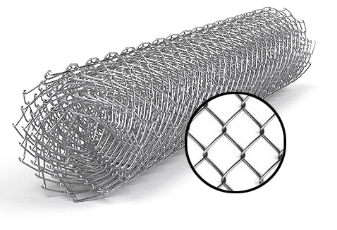
 |  | Сетка Рабица | 30x30 Оц. | Ø 1.5 |  | 10000x1500 | 15 кв.м | 516 | 493 | 449
 |  | Сетка Рабица | 30x30 Оц. | Ø 1.5 |  | 10000x1800 | 18 кв.м | 635 | 607 | 552
 |  | Сетка Рабица | 30x30 Оц. | Ø 1.5 |  | 10000x2000 | 20 кв.м | 674 | 645 | 587
 |  | Сетка Рабица | 15х15 Ч. | Ø 1.5 |  | 10000x1500 | 15 кв.м | 696 | 666 | 605
 |  | Сетка Рабица | 30x30 Ч. | Ø 1.5 |  | 10000.х1000 | 10 кв.м | 272 | 260 | 237
 |  | Сетка Рабица | 30x30 Ч. | Ø 1.5 |  | 10000x1200 | 12 кв.м | 348 | 333 | 303
 |  | Сетка Рабица | 30x30 Ч. | Ø 1.5 |  | 10000x1500 | 15 кв.м | 411 | 393 | 358
 |  | Сетка Рабица | 30x30 Ч. | Ø 1.5 |  | 10000x1800 | 18 кв.м | 506 | 484 | 440
 |  | Сетка Рабица | 30x30 Ч. | Ø 1.5 |  | 10000x2000 | 20 кв.м | 538 | 514 | 468
 |  | Сетка Рабица | 40x40 Оц. | Ø 1.5 |  | 10000х1000 | 10 кв.м | 278 | 266 | 242
 |  | Сетка Рабица | 40x40 Оц. | Ø 1.5 |  | 10000x1200 | 12 кв.м | 337 | 323 | 293
 |  | Сетка Рабица | 40x40 Оц. | Ø 1.5 |  | 10000x1500 | 15 кв.м | 397 | 380 | 345
 |  | Сетка Рабица | 40x40 Оц. | Ø 1.5 |  | 10000x1800 | 18 кв.м | 476 | 455 | 414
 |  | Сетка Рабица | 40x40 Оц. | Ø 1.5 |  | 10000x2000 | 20 кв.м | 555 | 531 | 483
 |  | Сетка Рабица | 40x40 Ч. | Ø 1.5 |  | 10000х1000 | 10 кв.м | 221 | 212 | 193
Сетка Рабица из проволоки т/н твердая, ГОСТ 3282-74 ОЦ- Горячего цинкования | Сетка оцинкованная -7314 | Сетка Рабица | 40x40 Ч. | Ø 1.5 |  | 10000x1200 | 12 кв.м | 269 | 257 | 234
 |  | Сетка Рабица | 40x40 Ч. | Ø 1.5 |  | 10000x1500 | 15 кв.м | 316 | 303 | 275
 |  | Сетка Рабица | 40x40 Ч. | Ø 1.5 |  | 10000x1800 | 18 кв.м | 379 | 363 | 330
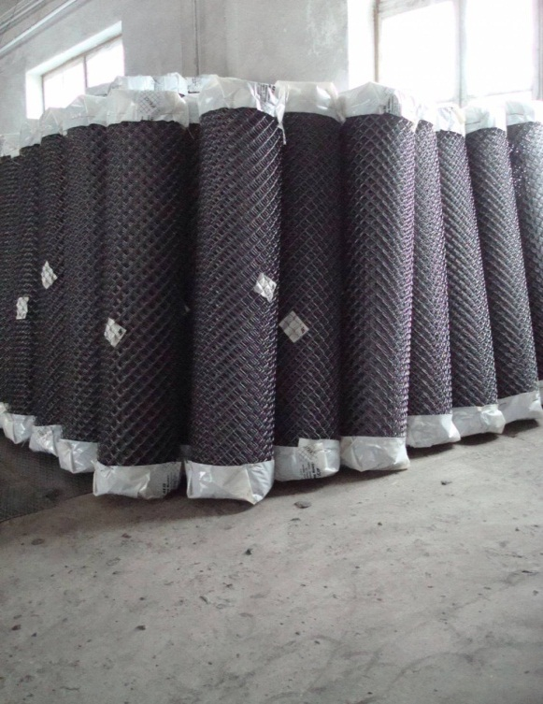
 |  | Сетка Рабица | 40x40 Ч. | Ø 1.5 |  | 10000x2000 | 20 кв.м | 443 | 424 | 385
 |  | Сетка Рабица | 50x50 Оц. | Ø 1.6 |  | 10000х1000 | 10 кв.м | 254 | 243 | 221
 |  | Сетка Рабица | 50x50 Оц. | Ø 1.6 |  | 10000x1200 | 12 кв.м | 317 | 304 | 276
 |  | Сетка Рабица | 50x50 Оц. | Ø 1.6 |  | 10000x1500 | 15 кв.м | 385 | 368 | 335
 |  | Сетка Рабица | 50x50 Оц. | Ø 1.6 |  | 10000x1800 | 18 кв.м | 464 | 444 | 404
 |  | Сетка Рабица | 50x50 Оц. | Ø 1.6 |  | 10000x2000 | 20 кв.м | 516 | 493 | 449
 |  | Сетка Рабица | 50x50 Ч. | Ø 1.6 |  | 10000х1000 | 10 кв.м | 202 | 194 | 176
 |  | Сетка Рабица | 50x50 Ч. | Ø 1.6 |  | 10000.x1200 | 12 кв.м | 253 | 242 | 220
 |  | Сетка Рабица | 50x50 Ч. | Ø 1.6 |  | 10000x1500 | 15 кв.м | 307 | 293 | 267
 |  | Сетка Рабица | 50x50 Ч. | Ø 1.6 |  | 10000x1800 | 18 кв.м | 370 | 354 | 322
 |  | Сетка Рабица | 50x50 Ч. | Ø 1.6 |  | 10000x2000 | 20 кв.м | 411 | 393 | 358
 |  | Сетка Рабица | 60x60 Оц. | Ø 1.6 |  | 10000х1000 | 10 кв.м | 234 | 224 | 204
 |  | Сетка Рабица | 60x60 Оц. | Ø 1.6 |  | 10000x1200 | 12 кв.м | 282 | 269 | 245
 |  | Сетка Рабица | 60x60 Оц. | Ø 1.6 |  | 10000x1500 | 15 кв.м | 353 | 338 | 307
 |  | Сетка Рабица | 60x60 Оц. | Ø 2.0 |  | 10000x1500 | 15 кв.м | 535 | 512 | 466
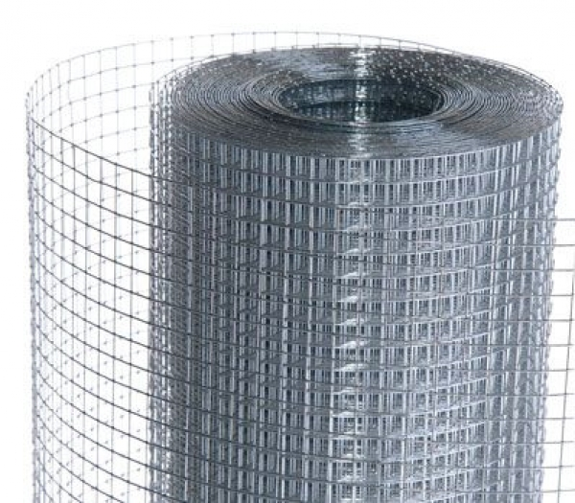 | Сетка оцинкованная -7314 | Сетка Рабица | 60x60 Оц. | Ø 1.6 |  | 10000x1800 | 18 кв.м | 425 | 406 | 369
 |  | Сетка Рабица | 60x60 Оц. | Ø 1.6 |  | 10000x2000 | 20 кв.м | 472 | 452 | 411
 |  | Сетка Рабица | 60x60 Оц. | Ø 2.0 |  | 10000x2000 | 20 кв.м | 734 | 702 | 638
 |  | Сетка Рабица | 60x60 Ч. | Ø 1.5 |  | 10000х1000 | 10 кв.м | 161 | 154 | 140
 |  | Сетка Рабица | 60x60 Ч. | Ø 1.5 |  | 10000x1200 | 12 кв.м | 190 | 182 | 165
 |  | Сетка Рабица | 60x60 Ч. | Ø 1.5 |  | 10000x1500 | 15 кв.м | 234 | 224 | 204
 |  | Сетка Рабица | 60x60 Ч. | Ø 1.5 |  | 10000x1800 | 18 кв.м | 285 | 272 | 248
 |  | Сетка Рабица | 60x60 Ч. | Ø 1.5 |  | 10000x2000 | 20 кв.м | 316 | 303 | 275
 |  |  |  | Сетка сварная в рулоне размером 30000х1000
 |  | Сетка сварная в рулоне оц. | 12х12 |  | Ø 0.7 | 30000х1000 | 30 кв.м | 677 | 647 | 588 | 579
 |  | Сетка сварная в рулоне оц. | 12х12 |  | Ø 0.8 | 30000х1000 | 30 кв.м | 778 | 744 | 677 | 664
 |  | Сетка сварная в рулоне оц. | 12х12 |  | Ø 0.9 | 30000х1000 | 30 кв.м | 886 | 848 | 771 | 764
 |  | Сетка сварная в рулоне оц. | 12х12 |  | Ø 1.0 | 30000х1000 | 30 кв.м | 1104 | 1056 | 960 | 964
 |  | Сетка сварная в рулоне оц. | 12х12 |  | Ø 1.2 | 15000х1000 | 15 кв.м | 769 | 736 | 669 | 652
 |  | Сетка сварная в рулоне оц. | 12х12 |  | Ø 1.4 | 15000х1000 | 15 кв.м | 1012 | 968 | 880 | 850
 |  | Сетка сварная в рулоне оц. | 12х12 |  | Ø 1.6 | 15000х1000 | 15 кв.м | 1309 | 1252 | 1139 | 1067
 |  | Сетка сварная в рулоне оц. | 12х12 |  | Ø 1.8 | 15000х1000 | 15 кв.м | 1624 | 1554 | 1412 | 1326
 |  | Сетка сварная в рулоне оц. | 25х12 |  | Ø 0.7 | 30000х1000 | 30 кв.м | 509 | 487 | 443 | 435
 |  | Сетка сварная в рулоне оц. | 25х12 |  | Ø 0.8 | 30000х1000 | 30 кв.м | 592 | 566 | 515 | 506
 |  | Сетка сварная в рулоне оц. | 25х12 |  | Ø 0.9 | 30000х1000 | 30 кв.м | 677 | 647 | 588 | 579
 |  | Сетка сварная в рулоне оц. | 25х12 |  | Ø 1.0 | 30000х1000 | 30 кв.м | 844 | 807 | 734 | 723
 |  | Сетка сварная в рулоне оц. | 25х12 |  | Ø 1.2 | 30000х1000 | 30 кв.м | 1167 | 1116 | 1015 | 986
 |  | Сетка сварная в рулоне оц. | 25х12 |  | Ø 1.4 | 15000х1000 | 15 кв.м | 735 | 703 | 639 | 630
 |  | Сетка сварная в рулоне оц. | 25х12 |  | Ø 1.6 | 15000х1000 | 15 кв.м | 992 | 949 | 863 | 800
 |  | Сетка сварная в рулоне оц. | 25х12 |  | Ø 1.8 | 15000х1000 | 15 кв.м | 1214 | 1162 | 1056 | 1067
 |  | Сетка сварная в рулоне оц. | 25х25 |  | Ø 0.7 | 30000х1000 | 30 кв.м | 339 | 325 | 295 | 291
 |  | Сетка сварная в рулоне оц. | 25х25 |  | Ø 0.8 | 30000х1000 | 30 кв.м | 396 | 379 | 344 | 340
 |  | Сетка сварная в рулоне оц. | 25х25 |  | Ø 0.9 | 30000х1000 | 30 кв.м | 453 | 433 | 394 | 389
 |  | Сетка сварная в рулоне оц. | 25х25 |  | Ø 1.0 | 30000х1000 | 30 кв.м | 566 | 541 | 492 | 488
 |  | Сетка сварная в рулоне оц. | 25х25 |  | Ø 1.2 | 30000х1000 | 30 кв.м | 782 | 748 | 680 | 664
 |  | Сетка сварная в рулоне оц. | 25х25 |  | Ø 1.4 | 30000х1000 | 30 кв.м | 980 | 937 | 852 | 829
 |  | Сетка сварная в рулоне оц. | 25х25 |  | Ø 1.6 | 30000х1000 | 30 кв.м | 1325 | 1268 | 1152 | 1067
 |  | Сетка сварная в рулоне оц. | 25х25 |  | Ø 1.8 | 15000х1000 | 15 кв.м | 911 | 871 | 792 | 744
 |  | Сетка сварная в рулоне оц. | 50х25 |  | Ø 1.2 | 30000х1000 | 30 кв.м | 584 | 558 | 508 | 493
 |  | Сетка сварная в рулоне оц. | 50х25 |  | Ø 1.4 | 30000х1000 | 30 кв.м | 765 | 732 | 666 | 642
 |  | Сетка сварная в рулоне оц. | 50х25 |  | Ø 1.6 | 30000х1000 | 30 кв.м | 972 | 930 | 845 | 800
 |  | Сетка сварная в рулоне оц. | 50х25 |  | Ø 1.8 | 30000х1000 | 30 кв.м | 1230 | 1176 | 1069 | 1017
 |  | Сетка сварная в рулоне оц. | 50х50 |  | Ø 1.2 | 30000х1000 | 30 кв.м | 400 | 383 | 348 | 338
 |  | Сетка сварная в рулоне оц. | 50х50 |  | Ø 1.4 | 30000х1000 | 30 кв.м | 523 | 500 | 454 | 436
 |  | Сетка сварная в рулоне оц. | 50х50 |  | Ø 1.6 | 30000х1000 | 30 кв.м | 678 | 649 | 590 | 552
 |  | Сетка сварная в рулоне оц. | 50х50 |  | Ø 1.8 | 30000х1000 | 30 кв.м | 841 | 804 | 731 | 678
 |  |  | Сетка сварная в рулоне размером 30000х1500
 |  | Сетка сварная в рулоне оц. | 25х25 |  | Ø 1.4 | 30000Х1500 | 45 кв.м | 1539 | 1472 | 1338 | 1308
 |  | Сетка сварная в рулоне оц. | 25Х25 |  | Ø 1.8 | 15000Х1500 | 22,5 кв.м | 1235 | 1181 | 1074 | 1067
 |  | Сетка сварная в рулоне оц. | 50Х25 |  | Ø 1.8 | 15000Х1500 | 22,5 кв.м | 930 | 889 | 809 | 763
 |  | Сетка сварная в рулоне оц. | 50Х25 |  | Ø 2,0 | 15000Х1500 | 22,5 кв.м | 1132 | 1083 | 984 | 953
 |  | Сетка сварная в рулоне оц. | 50Х50 |  | Ø 1.6 | 30000Х1500 | 45 кв.м | 1008 | 964 | 876 | 821
 |  | Сетка сварная в рулоне оц. | 50Х50 |  | Ø 1.8 | 30000Х1500 | 45 кв.м | 1252 | 1198 | 1089 | 1017
 |  | Сетка сварная в рулоне оц. | 50Х50 |  | Ø 2,0 | 15000Х1500 | 22,5 кв.м | 739 | 707 | 643 | 635
 |  | Сетка сварная в рулоне оц. | 75х25 |  | Ø 2,0 | 15000Х1500 | 22,5 кв.м | 976 | 933 | 848 | 871
 |  | Сетка сварная в рулоне оц. | 75Х50 |  | Ø 1.8 | 30000Х1500 | 45 кв.м | 1044 | 998 | 908 | 847
 |  | Сетка сварная в рулоне оц. | 75Х50 |  | Ø 2,0 | 30000Х1500 | 45 кв.м | 1239 | 1185 | 1077 | 1017
 |  | Сетка сварная в рулоне оц. | 75х75 |  | Ø 2,0 | 30000Х1500 | 45 кв.м | 969 | 927 | 843 | 824
 |  | Сетка сварная в рулоне оц. | 100Х50 |  | Ø 1.8 | 30000Х1500 | 45 кв.м | 943 | 902 | 820 | 763
 |  | Сетка сварная в рулоне оц. | 100Х50 |  | Ø 2,0 | 30000Х1500 | 45 кв.м | 1116 | 1067 | 970 | 924
 |  | Сетка сварная в рулоне оц. | 100х75 |  | Ø 1,4 | 30000Х1500 | 45 кв.м | 459 | 439 | 399 | 386
 |  | Сетка сварная в рулоне оц. | 100Х75 |  | Ø 1.8 | 30000Х1500 | 45 кв.м | 738 | 706 | 642 | 598
 |  | Сетка сварная в рулоне оц. | 100Х75 |  | Ø 2,0 | 30000Х1500 | 45 кв.м | 837 | 800 | 728 | 709
 |  | Сетка сварная в рулоне оц. | 100Х100 |  | Ø 2,0 | 30000Х1500 | 45 кв.м | 751 | 719 | 653 | 635
 |  |  | Сетка сварная в рулоне размером 30000х1800
 |  | Сетка сварная в рулоне оц. | 50х25 |  | Ø 2,0 | 15000х1800 | 27 кв.м | 1358 | 1299 | 1181
 |  | Сетка сварная в рулоне оц. | 50х50 |  | Ø 1,8 | 30000х1800 | 54 кв.м | 1499 | 1434 | 1304
 |  | Сетка сварная в рулоне оц. | 75х25 |  | Ø 2,0 | 15000х1800 | 27 кв.м | 1168 | 1117 | 1016
 |  | Сетка сварная в рулоне оц. | 75х50 |  | Ø 1.8 | 30000х1800 | 54 кв.м | 1252 | 1198 | 1089
 |  | Сетка сварная в рулоне оц. | 75х50 |  | Ø 2,0 | 30000х1800 | 54 кв.м | 1485 | 1421 | 1292
 |  | Сетка сварная в рулоне оц. | 75х75 |  | Ø 2,0 | 30000х1800 | 54 кв.м | 1185 | 1133 | 1030
 |  | Сетка сварная в рулоне оц. | 100х50 |  | Ø 1,8 | 30000х1800 | 54 кв.м | 1127 | 1078 | 980
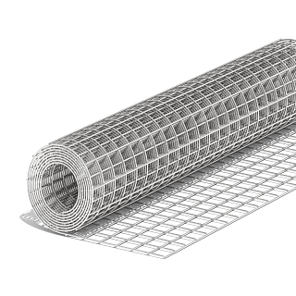
 |  | Сетка сварная в рулоне оц. | 100х50 |  | Ø 2,0 | 30000х1800 | 54 кв.м | 1329 | 1272 | 1156
 |  | Сетка сварная в рулоне оц. | 100х75 |  | Ø 1,8 | 30000х1800 | 54 кв.м | 881 | 843 | 766
 |  | Сетка сварная в рулоне оц. | 100х75 |  | Ø 2,0 | 30000х1800 | 54 кв.м | 1043 | 998 | 907
 |  | Сетка сварная в рулоне оц. | 100х100 |  | Ø 2,0 | 30000х1800 | 54 кв.м | 869 | 832 | 756
 |  |  | Сетка сварная в рулоне размером 30000х20000
 |  | Сетка сварная в рулоне оц. | 50х25 |  | Ø 2,0 | 15000х2000 | 30 кв.м | 1467 | 1403 | 1276
 |  | Сетка сварная в рулоне оц. | 50х50 |  | Ø 1,8 | 15000х2000 | 30 кв.м | 820 | 784 | 713
 |  | Сетка сварная в рулоне оц. | 50х50 |  | Ø 2,0 | 15000х2000 | 30 кв.м | 982 | 939 | 854
 |  | Сетка сварная в рулоне оц. | 75Х50 |  | Ø 1,8 | 30000х2000 | 60 кв.м | 1374 | 1314 | 1195
 |  | Сетка сварная в рулоне оц. | 75х50 |  | Ø 2,0 | 30000х2000 | 60 кв.м | 1594 | 1525 | 1386
 |  | Сетка сварная в рулоне оц. | 100х50 |  | Ø 1.8 | 30000х2000 | 60 кв.м | 1237 | 1183 | 1076
 |  | Сетка сварная в рулоне оц. | 100х50 |  | Ø 2,0 | 30000х2000 | 60 кв.м | 1478 | 1414 | 1285
 |  | Сетка сварная в рулоне оц. | 100х75 |  | Ø 2,0 | 30000х2000 | 60 кв.м | 1105 | 1057 | 961
 |  | Сетка сварная в рулоне оц. | 100х100 |  | Ø 2,0 | 30000х2000 | 60 кв.м | 967 | 925 | 841

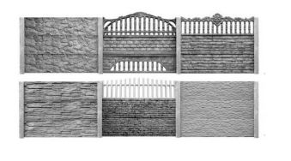
 |  | Сетка для еврозаборов жби

 |  | сетка кладочная ВР | еврозабор | 4*5 | Ø 2,35 | 1970*480 |  | 10.1 | 9.7 | 8.8 | 7.5
 |  | сетка кладочная ВР | еврозабор | 4*5 | Ø 2,5 | 1970*480 |  | 11.1 | 10.6 | 9.7 | 8.6
 |  | сетка кладочная ВР | еврозабор | 3*5 | Ø 2,35 | 1970*480 |  | 8.2 | 7.8 | 7.1 | 6.1
 |  | сетка кладочная ВР | еврозабор | 3*5 | Ø 2,5 | 1970*480 |  | 9.0 | 8.6 | 7.8 | 7
 |  | сетка кладочная ВР | еврозабор | 3*5 | Ø 3,2 | 1970*480 |  | 14.0 | 13.4 | 12.2 | 11.1
 |  | сетка кладочная ВР | еврозабор | 3*5 | Ø 3,4 | 1970*480 |  | 14.4 | 13.7 | 12.5 | 11.3
 |  | сетка кладочная ВР | еврозабор | 3*5 | Ø 3,6 | 1970*480 |  | 16.4 | 15.7 | 14.3 | 12.9
 |  | сетка кладочная ВР | еврозабор | 3*5 | Ø 3,4 | 1950*480 |  | 14.3 | 13.6 | 12.4 | 11.3
 |  | сетка кладочная ВР | еврозабор | 3*5 | Ø 3,6 | 1950*480 |  | 16.3 | 15.6 | 14.2 | 12.9
 |  | сетка кладочная ВР | еврозабор | 3*5 | Ø 3,4 | 1930*480 |  | 14.2 | 13.6 | 12.3 | 11.8
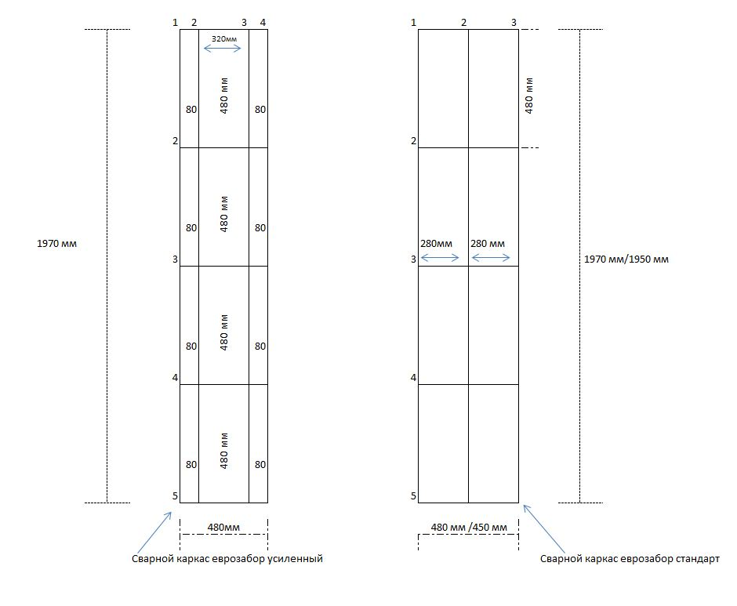
 |  | сетка кладочная ВР | еврозабор | 3*5 | Ø 3,6 | 1930*480 |  | 16.2 | 15.5 | 14.1 | 12.8
 |  | сетка кладочная ВР | еврозабор | 3*5 | Ø 4 | 1970*480 |  | 20.3 | 19.4 | 17.7 | 16
 |  | сетка кладочная ВР | еврозабор | 3*5 | Ø 3,6/2,5 | 1970*480 |  | 14.3 | 13.7 | 12.5 | 11.32
 |  | сетка кладочная ВР | столб | 2.00 | Ø 3,4 | 2000*100 |  | 7.8 | 7.4 | 6.8 | 6.8
 |  | сетка кладочная ВР | столб | 2.00 | Ø 3,6 | 2000*100 |  | 8.9 | 8.5 | 7.7 | 7.7
 |  | сетка кладочная ВР | столб | 2.20 | Ø 3,4 | 2200х100 |  | 8.5 | 8.1 | 7.4 | 7.4
 |  | сетка кладочная ВР | столб | 2.20 | Ø 3,6 | 2200*100 |  | 9.7 | 9.3 | 8.4 | 8.4
 |  | сетка кладочная ВР | столб | 2.40 | Ø 3,4 | 2400*100 |  | 9.2 | 8.8 | 8.0 | 7.98
 |  | сетка кладочная ВР | столб | 2.40 | Ø 3,6 | 2400*100 |  | 10.5 | 10.0 | 9.1 | 9.1
 |  | сетка кладочная ВР | столб | 2.60 | Ø 3,4 | 2600*100 |  | 9.9 | 9.4 | 8.6 | 8.6
 |  | сетка кладочная ВР | столб | 2.60 | Ø 3,6 | 2600*100 |  | 11.3 | 10.8 | 9.8 | 9.8
 |  | сетка кладочная ВР | столб | 2.70 | Ø 3,4 | 2700*100 |  | 10.2 | 9.8 | 8.9 | 8.9
 |  | сетка кладочная ВР | столб | 2.70 | Ø 3,6 | 2700*100 |  | 11.7 | 11.2 | 10.1 | 10.2
 |  | сетка кладочная ВР | столб | 3.20 | Ø 3,4 | 3200*100 |  | 11.9 | 11.4 | 10.4 | 10.4
 |  | сетка кладочная ВР | столб | 3.20 | Ø 3,6 | 3200*100 |  | 13.6 | 13.1 | 11.9 | 11.9
 |  | сетка кладочная ВР | пруток |  | Ø 2,35 |  |  | 0.8 | 0.8 | 0.74 | 0.74
 |  | сетка кладочная ВР | пруток |  | Ø 2,5 |  |  | 1.0 | 0.9 | 0.84 | 0.84
 |  | сетка кладочная ВР | пруток |  | Ø 2,8 |  |  | 1.2 | 1.1 | 1.01 | 1.02
 |  | сетка кладочная ВР | пруток |  | Ø 3 |  |  | 1.3 | 1.3 | 1.16 | 1.17
 |  | сетка кладочная ВР | пруток |  | Ø 3,4 |  |  | 1.6 | 1.5 | 1.37 | 1.33
 |  | сетка кладочная ВР | пруток |  | Ø 3,6 |  |  | 1.8 | 1.7 | 1.56 | 1.52
 |  | сетка кладочная ВР | пруток |  | Ø 3,8 |  |  | 2.0 | 1.9 | 1.74 | 1.69
 |  | сетка кладочная ВР | пруток |  | Ø 4 |  |  | 2.2 | 2.1 | 1.93 | 1.88
 |  | сетка кладочная ВР | пруток |  | Ø 4,4 |  |  | 2.6 | 2.5 | 2.28 | 2.28
 |  | сетка кладочная ВР | пруток |  | Ø 4,6 |  |  | 2.8 | 2.7 | 2.47 | 2.41
 |  | сетка кладочная ВР | пруток |  | Ø 4,8 |  |  | 3.1 | 3.0 | 2.70 | 2.63
 |  | сетка кладочная ВР | пруток |  | Ø 5 |  |  | 3.4 | 3.2 | 2.95 | 2.87
 |  | сетка кладочная ВР | пруток |  | Ø 5,4 |  |  | 3.9 | 3.8 | 3.42 | 3.33
 |  | сетка кладочная ВР | пруток |  | Ø 5,6 |  |  | 4.3 | 4.1 | 3.71 | 3.61
 |  | сетка кладочная ВР | пруток |  | Ø 6 |  |  | 4.9 | 4.6 | 4.22 | 4.11

 |  | Секции заборные

 |  | Секция заборная оцинкованная +ПП (RAL 6005 зелёный) | 200х50 | 3 рифа | Ø 3 мм + Ø 3мм | 2500х1530 | 3.82 |  |  | 486.7
 |  | Секция заборная оцинкованная +ПП (RAL 6005 зелёный) | 200х50 | 3 рифа | Ø 3 мм + Ø 3мм | 2500х1730 | 4.32 |  |  | 539.0
 |  | Секция заборная оцинкованная +ПП (RAL 6005 зелёный) | 200х50 | 4 рифа | Ø 3 мм + Ø 3мм | 2500х2030 | 5.075 |  |  | 646.8
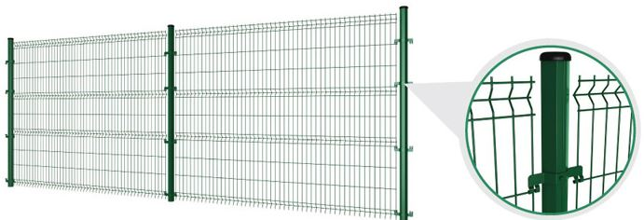
 |  | Секция заборная оцинкованная +ПП (RAL 6005 зелёный) | 200х50 | 3 рифа | Ø 3 мм + Ø 3мм | 3000х1530 | 4.59 |  |  | 574.8
 |  | Секция заборная оцинкованная +ПП (RAL 6005 зелёный) | 200х50 | 3 рифа | Ø 3 мм + Ø 3мм | 3000х1730 | 5.19 |  |  | 637.4
 |  | Секция заборная оцинкованная +ПП (RAL 6005 зелёный) | 200х50 | 4 рифа | Ø 3 мм + Ø 3мм | 3000х2030 | 6.09 |  |  | 763.1
 |  | Секция заборная оцинкованная +ПП (RAL 6005 зелёный) | 200х50 | 3 рифа | Ø 4 мм + Ø 3мм | 2500х1530 | 3.82 |  |  | 519.3
 |  | Секция заборная оцинкованная +ПП (RAL 6005 зелёный) | 200х50 | 3 рифа | Ø 4 мм + Ø 3мм | 2500х1730 | 4.32 |  |  | 571.6
 |  | Секция заборная оцинкованная +ПП (RAL 6005 зелёный) | 200х50 | 4 рифа | Ø 4 мм + Ø 3мм | 2500х2030 | 5.075 |  |  | 689.5
 |  | Секция заборная оцинкованная +ПП (RAL 6005 зелёный) | 200х50 | 3 рифа | Ø 4 мм + Ø 3мм | 3000х1530 | 4.59 |  |  | 613.9
 |  | Секция заборная оцинкованная +ПП (RAL 6005 зелёный) | 200х50 | 3 рифа | Ø 4 мм + Ø 3мм | 3000х1730 | 5.19 |  |  | 676.6
 |  | Секция заборная оцинкованная +ПП (RAL 6005 зелёный) | 200х50 | 4 рифа | Ø 4 мм + Ø 3мм | 3000х2030 | 6.09 |  |  | 933.6
 |  | Секция заборная оцинкованная +ПП (RAL 6005 зелёный) | 200х50 | 3 рифа | Ø 4 мм + Ø 4 мм | 2500х1530 | 3.82 |  |  | 594.2
 |  | Секция заборная оцинкованная +ПП (RAL 6005 зелёный) | 200х50 | 3 рифа | Ø 4 мм + Ø 4 мм | 2500х1730 | 4.32 |  |  | 655.9
 |  | Секция заборная оцинкованная +ПП (RAL 6005 зелёный) | 200х50 | 4 рифа | Ø 4 мм + Ø 4 мм | 2500х2030 | 5.075 |  |  | 789.6
 |  | Секция заборная оцинкованная +ПП (RAL 6005 зелёный) | 200х50 | 3 рифа | Ø 4 мм + Ø 4 мм | 3000х1530 | 4.59 |  |  | 703.1
 |  | Секция заборная оцинкованная +ПП (RAL 6005 зелёный) | 200х50 | 3 рифа | Ø 4 мм + Ø 4 мм | 3000х1730 | 5.19 |  |  | 777.0
 |  | Секция заборная оцинкованная +ПП (RAL 6005 зелёный) | 200х50 | 4 рифа | Ø 4 мм + Ø 4 мм | 3000х2030 | 6.09 |  |  | 831.8
 |  | Секция заборная оцинкованная | 200х50 | 3 рифа | Ø 3 мм + Ø 3мм | 2500х1530 | 3.82 |  |  | 212.7
 |  | Секция заборная оцинкованная | 200х50 | 3 рифа | Ø 3 мм + Ø 3мм | 2500х1730 | 4.32 |  |  | 227.4
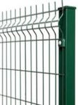
 |  | Секция заборная оцинкованная | 200х50 | 4 рифа | Ø 3 мм + Ø 3мм | 2500х2030 | 5.075 |  |  | 282.8
 |  | Секция заборная оцинкованная | 200х50 | 3 рифа | Ø 3 мм + Ø 3мм | 3000х1530 | 4.59 |  |  | 245.3
 |  | Секция заборная оцинкованная | 200х50 | 3 рифа | Ø 3 мм + Ø 3мм | 3000х1730 | 5.19 |  |  | 262.8
 |  | Секция заборная оцинкованная | 200х50 | 4 рифа | Ø 3 мм + Ø 3мм | 3000х2030 | 6.09 |  |  | 326.0
 |  | Секция заборная оцинкованная | 200х50 | 3 рифа | Ø 4 мм + Ø 3мм | 2500х1530 | 3.82 |  |  | 253.5
 |  | Секция заборная оцинкованная | 200х50 | 3 рифа | Ø 4 мм + Ø 3мм | 2500х1730 | 4.32 |  |  | 268.2
 |  | Секция заборная оцинкованная | 200х50 | 4 рифа | Ø 4 мм + Ø 3мм | 2500х2030 | 5.075 |  |  | 336.1
 |  | Секция заборная оцинкованная | 200х50 | 3 рифа | Ø 4 мм + Ø 3мм | 3000х1530 | 4.59 |  |  | 294.2
 |  | Секция заборная оцинкованная | 200х50 | 3 рифа | Ø 4 мм + Ø 3мм | 3000х1730 | 5.19 |  |  | 311.7
 |  | Секция заборная оцинкованная | 200х50 | 4 рифа | Ø 4 мм + Ø 3мм | 3000х2030 | 6.09 |  |  | 538.9
 |  | Секция заборная оцинкованная | 200х50 | 3 рифа | Ø 4 мм + Ø 4 мм | 2500х1530 | 3.82 |  |  | 341.6
 |  | Секция заборная оцинкованная | 200х50 | 3 рифа | Ø 4 мм + Ø 4 мм | 2500х1730 | 4.32 |  |  | 367.6
 |  | Секция заборная оцинкованная | 200х50 | 4 рифа | Ø 4 мм + Ø 4 мм | 2500х2030 | 5.075 |  |  | 454.0
 |  | Секция заборная оцинкованная | 200х50 | 3 рифа | Ø 4 мм + Ø 4 мм | 3000х1530 | 4.59 |  |  | 399.2
 |  | Секция заборная оцинкованная | 200х50 | 3 рифа | Ø 4 мм + Ø 4 мм | 3000х1730 | 5.19 |  |  | 430.2
 |  | Секция заборная оцинкованная | 200х50 | 4 рифа | Ø 4 мм + Ø 4 мм | 3000х2030 | 6.09 |  |  | 384.2
 |  | Секция заборная (БЕЗ ПОКРЫТИЯ ) | 200х50 | 3 рифа | Ø 3 мм + Ø 3мм | 2500х1530 | 3.82 |  |  | 177.4
 |  | Секция заборная (БЕЗ ПОКРЫТИЯ ) | 200х50 | 3 рифа | Ø 3 мм + Ø 3мм | 2500х1730 | 4.32 |  |  | 189.0
 |  | Секция заборная (БЕЗ ПОКРЫТИЯ ) | 200х50 | 4 рифа | Ø 3 мм + Ø 3мм | 2500х2030 | 5.075 |  |  | 235.9
 |  | Секция заборная (БЕЗ ПОКРЫТИЯ ) | 200х50 | 3 рифа | Ø 3 мм + Ø 3мм | 3000х1530 | 4.59 |  |  | 203.1
 |  | Секция заборная (БЕЗ ПОКРЫТИЯ ) | 200х50 | 3 рифа | Ø 3 мм + Ø 3мм | 3000х1730 | 5.19 |  |  | 217.0
 |  | Секция заборная (БЕЗ ПОКРЫТИЯ ) | 200х50 | 4 рифа | Ø 3 мм + Ø 3мм | 3000х2030 | 6.09 |  |  | 270.0
 |  | Секция заборная (БЕЗ ПОКРЫТИЯ ) | 200х50 | 3 рифа | Ø 4 мм + Ø 3мм | 2500х1530 | 3.82 |  |  | 209.6
 |  | Секция заборная (БЕЗ ПОКРЫТИЯ ) | 200х50 | 3 рифа | Ø 4 мм + Ø 3мм | 2500х1730 | 4.32 |  |  | 221.2
 |  | Секция заборная (БЕЗ ПОКРЫТИЯ ) | 200х50 | 4 рифа | Ø 4 мм + Ø 3мм | 2500х2030 | 5.075 |  |  | 278.0
 |  | Секция заборная (БЕЗ ПОКРЫТИЯ ) | 200х50 | 3 рифа | Ø 4 мм + Ø 3мм | 3000х1530 | 4.59 |  |  | 241.7
 |  | Секция заборная (БЕЗ ПОКРЫТИЯ ) | 200х50 | 3 рифа | Ø 4 мм + Ø 3мм | 3000х1730 | 5.19 |  |  | 255.6
 |  | Секция заборная (БЕЗ ПОКРЫТИЯ ) | 200х50 | 4 рифа | Ø 4 мм + Ø 3мм | 3000х2030 | 6.09 |  |  | 438.1
 |  | Секция заборная (БЕЗ ПОКРЫТИЯ ) | 200х50 | 3 рифа | Ø 4 мм + Ø 4 мм | 2500х1530 | 3.82 |  |  | 283.3
 |  | Секция заборная (БЕЗ ПОКРЫТИЯ ) | 200х50 | 3 рифа | Ø 4 мм + Ø 4 мм | 2500х1730 | 4.32 |  |  | 304.3
 |  | Секция заборная (БЕЗ ПОКРЫТИЯ ) | 200х50 | 4 рифа | Ø 4 мм + Ø 4 мм | 2500х2030 | 5.075 |  |  | 376.6
 |  | Секция заборная (БЕЗ ПОКРЫТИЯ ) | 200х50 | 3 рифа | Ø 4 мм + Ø 4 мм | 3000х1530 | 4.59 |  |  | 329.6
 |  | Секция заборная (БЕЗ ПОКРЫТИЯ ) | 200х50 | 3 рифа | Ø 4 мм + Ø 4 мм | 3000х1730 | 5.19 |  |  | 354.5
 |  | Секция заборная (БЕЗ ПОКРЫТИЯ ) | 200х50 | 4 рифа | Ø 4 мм + Ø 4 мм | 3000х2030 | 6.09 |  |  | 438.1
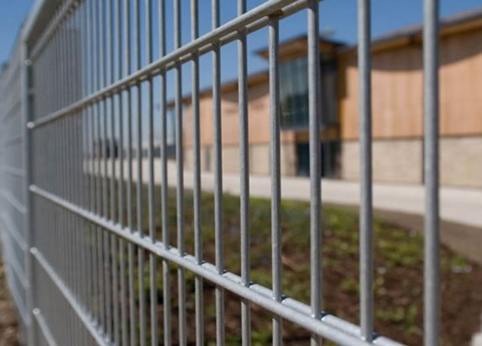

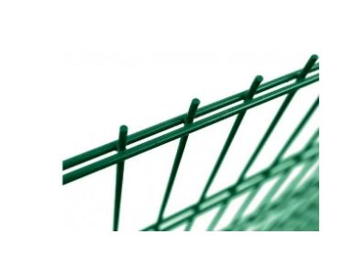
 |  | Секция заборная "ДУОС"

 |  | Секция заборная "ДУОС" оцинкоыванная +ПП (RAL 6005 зелёный) | 200х50 |  | Ø 5+4+5 | 2500х2000 | 5 кв.м |  |  | 957.4
 |  | Секция заборная "ДУОС" оцинкоыванная +ПП (RAL 6005 зелёный) | 200х50 |  | Ø 4+3+4 | 2500х2000 | 5 кв.м |  |  | 736.1
 |  | Секция заборная "ДУОС" из оцинкованной проволоки | 200х50 |  | Ø 5+4+5 | 2500х2000 | 5 кв.м |  |  | 571.6
 |  | Секция заборная "ДУОС" из оцинкованной проволоки | 200х50 |  | Ø 4+3+4 | 2500х2000 | 5 кв.м |  |  | 340.6
 |  | Секция заборная "ДУОС" (БЕЗ ПОКРЫТИЯ) +ПП | 200х50 |  | Ø 5+4+5 | 2500х2000 | 5 кв.м |  |  | 875.5
 |  | Секция заборная "ДУОС" (БЕЗ ПОКРЫТИЯ) +ПП | 200х50 |  | Ø 4+3+4 | 2500х2000 | 5 кв.м |  |  | 687.3
 |  | Секция заборная "ДУОС" (БЕЗ ПОКРЫТИЯ) | 200х50 |  | Ø 5+4+5 | 2500х2000 | 5 кв.м |  |  | 465.5
 |  | Секция заборная "ДУОС" (БЕЗ ПОКРЫТИЯ) | 200х50 |  | Ø 4+3+4 | 2500х2000 | 5 кв.м |  |  | 277.3

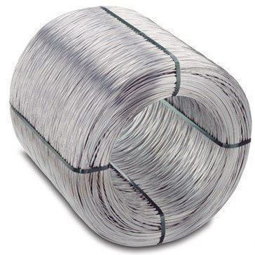
 |  |  | Проволока стальная низкоуглеродистая общего назначения
 |  |  | нормальной точности (ГОСТ 3282-74)

 |  | Наименование | Диаметр, мм | Отклонение, мм | Твёрдая |  | Термически обработанная
 |  |  |  |  | Чёрная | Оцинкованная | Чёрная |  |  | Оцинкованная
 |  | Бухта | 0.5 | -0,05+0,03 | 24550 | 26550 | 25550 |  |  | 27550
 |  | Бухта | 0.6 |  | 23550 | 25550 | 24550 |  |  | 27550
 |  | Бухта | 0.7 |  | 22550 | 24550 | 23550 |  |  | 26550
 |  | Бухта | 0.8 |  | 22050 | 24050 | 23050 |  |  | 25550
 |  | Бухта | 0.9 |  | 21550 | 23550 | 22550 |  |  | 25050
 |  | Бухта | 1 |  | 20550 | 22550 | 21550 |  |  | 24550
 |  | Бухта | 1.1 |  | 20050 | 22050 | 21050 |  |  | 23550
 |  | Бухта | 1.2 |  | 18550 | 20550 | 19550 |  |  | 23050
 |  | Бухта | 1.3 |  | 18400 | 20400 | 19400 |  |  | 21550
 |  | Бухта | 1.4 |  | 18100 | 20100 | 19100 |  |  | 21400
 |  | Бухта | 1.5 |  | 18000 | 20000 | 19000 |  |  | 21100
 |  | Бухта | 1.6 |  | 18000 | 20000 | 19000 |  |  | 21000
 |  | Бухта | 1.7 |  | 17500 | 19500 | 18500 |  |  | 21000
 |  | Бухта | 1.8 |  | 17500 | 19500 | 18500 |  |  | 20500
 |  | Бухта | 1.9 |  | 17200 | 19200 | 18200 |  |  | 20500
 |  | Бухта | 2 | -0,05+0,03 | 17200 | 19200 | 18200 |  |  | 20200
 |  | Бухта | 2.2 |  | 16850 | 18850 | 17850 |  |  | 20200
 |  | Бухта | 2.5 |  | 16700 | 18700 | 17700 |  |  | 19850
 |  | Бухта | 2.8 |  | 16450 | 18450 | 17450 |  |  | 19700
 |  | Бухта | 3 |  | 16450 | 18450 | 17450 |  |  | 19450
 |  | Бухта | 3.2 |  | 16450 | 18450 | 17450 |  |  | 19450
 |  | Бухта | 3.5 |  | 16250 | 18250 | 17250 |  |  | 19450
 |  | Бухта | 3.8 |  | 16250 | 18250 | 17250 |  |  | 19250
 |  | Бухта | 4 |  | 16250 | 18250 | 17250 |  |  | 19250
 |  | Бухта | 5 |  | 16250
 |  |  | Арматура трехгранная холоднотянутая В500С
 |  |  | 2.5 |  |  | 18950 |  |  |  | 16950
 |  |  | 2.8 |  |  | 18850 |  |  |  | 16850
 |  |  | 3 |  | Пруток 2-6м | 18650 |  |  |  | 16650
 |  |  | 3.2 | -0,05+0,03 |  | 18550 |  |  | Бухта 400- 550кг | 16550
 |  |  | 3.5 |  |  | 18350 |  |  |  | 16350
 |  |  | 3.8 |  |  | 18350 |  |  |  | 16350
 |  |  | 4 |  |  | 18350 |  |  |  | 16350
 |  | Композитная арматура
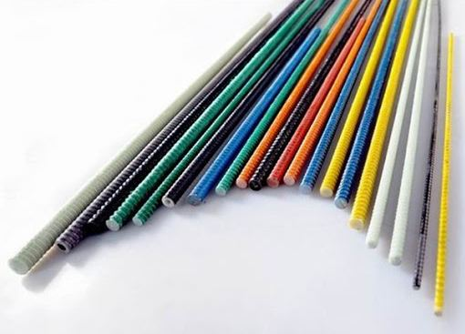 |  |  | Компазитная Арматура |  | Замена Металической Арматуры
 |  | Стеклопластиковая арматура | Ø4 |  | Ø6 |  |  |  | Цена за М/П | 2.7
 |  | Стеклопластиковая арматура | Ø5 |  | Ø7 |  |  |  | Цена за М/П | 4.6
 |  | Стеклопластиковая арматура | Ø6 |  | Ø8 |  |  |  | Цена за М/П | 4.8
 |  | Стеклопластиковая арматура | Ø7 |  | Ø10 |  |  |  | Цена за М/П | 6.05
 |  | Стеклопластиковая арматура | Ø8 |  | Ø12 |  |  |  | Цена за М/П | 8.8
 |  | Стеклопластиковая арматура | Ø10 |  | Ø14 |  |  |  | Цена за М/П | 12.8
 |  | Стеклопластиковая арматура | Ø12 |  | Ø16 |  |  |  | Цена за М/П | 18

